상품제안서
오모키 클로버 핸들 텀블러 500ml/750ml | 상품코드: S45140

 |  |  |  |  |  |  | 02-713-8555 | www.synergygift.co.kr
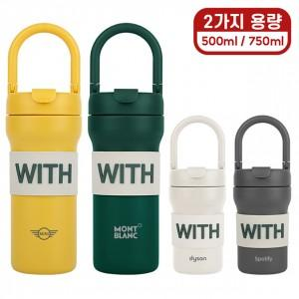 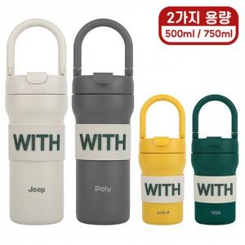 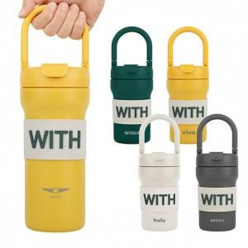

【상세/제작정보】

【인쇄/포장옵션】 | 레이저 / 포장지포장

【공급단가】 | 수량 | 50~ | 100~ | 300~ | 500~ | 1,000~
*VAT별도 | 500ml | 14,760원 | 14,280원 | 13,680원 | 13,500원 | 13,200원
 | 750ml | 14,760원 | 14,280원 | 13,680원 | 13,500원 | 13,200원

【상품 URL】 | https://www.synergygift.co.kr:443/src/goods_detail.php?gdno=45140

